公開用シート
地方公営企業の抜本的な改革等の取組状況（平成29年3月31日時点）

団体名 |  |  |  |  |  | 事業名 |  | 事業詳細（事業区分）

吉野広域行政組合 |  |  |  |  |  | 介護サービス事業

実施状況

 | 抜本的な改革の取組

 | 事業廃止 | 民営化・ 民間譲渡 |  | 広域化等 |  | 民間活用 |  |  |  |  |  | 現行の経営 体制を継続 |  |  | その他の 民間活用

 |  |  |  |  |  | 指定管理者 制度 | 包括的 民間委託 |  | PPP/PFI方式 の活用 | 地方独立行政法人への移行
 |  |  |  |  |  | ○

抜本的な改革の取組状況

 | 取組事項 |  |  | 民間活用（指定管理者制度）

 |  |  |  |  | （取組の概要） |  |  |  | （方式） |  |  |  | （実施（予定）時期）
 | 実施済 |  | ○ |  | ・民間の経営ノウハウを生かし、サービスの向上と僻地での職員の確保をめざす為指定管理者制度を導入し、介護老人福祉施設 ・短期入所生活介護 ・通所介護 ・ケアハウス ・ 居宅介護支援事業の管理運営を委託する。 |  |  |  | 代行制 |  | 利用料金制 |  | 平成

 |  |  |  |  |  |  |  |  |  |  | ○ |  | 28 | 4 |  | 1

 | 実施予定
 |  |  |  |  |  |  |  |  |  |  |  |  | 年 | 月 |  | 日

 |  |  |  |  | （取組の概要） |  |  |  | （検討状況・課題）
 | 検討中

作成要領
【作成要領】 | 本ファイルにより作成したものが、ホームページに掲載されます。 次の【手順①～⑦】により、作業をお願いします。

【手順①】 事業ごとに作成した、「調査票.xlsx」ファイルの「公開用シート」を開き、全体をコピーする。

【手順②】 「公開用.xlsx」（本ファイル）の「公開用シート」に貼り付ける。

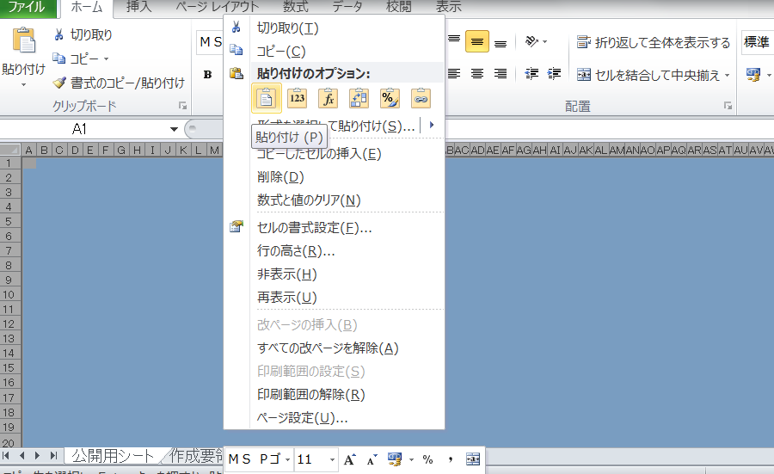

【手順③】 公開用シートに貼り付けたデータについて、再度、全体をコピーする。

【手順④】 コピーしたデータを、「形式を選択して貼り付け」→「値を貼り付け」で、そのまま貼り付ける。

【手順⑤】 「該当の無い取組状況」となっている「行」を、全て削除する。

【手順⑥】 セル内に回答が収まらない場合には、適宜、該当行の幅変更を行う。

【手順⑦】 本ファイルの、「作成要領」から「（例３）０項目」までの４つのシートを削除する。

（例１）取組１項目
地方公営企業の抜本的な改革等の取組状況（平成29年3月31日現在）

団体名 |  |  |  |  |  | 事業名 |  | 事業区分（事業の詳細）

実施状況

 | 事業廃止 | 民営化・ 民間譲渡 |  | 広域化等 |  | 民間活用 |  |  |  |  |  | 現行の経営 体制を継続

 |  |  |  |  |  | 指定管理者 制度 | 包括的 民間委託 |  | PPP/PFI方式 の活用 | 地方独立行政法人への移行
 | ○

抜本的な改革の取組状況

 | 取組事項 |  |  | 事業廃止

 |  |  |  |  | （取組の概要） |  |  |  | （全部と一部の別） |  |  |  | （実施（予定）時期）
 | 実施済 |  | ○ |  | 例 |  |  |  | 全部廃止 |  | 一部廃止 |  | 平成

 |  |  |  |  |  |  |  |  |  |  | ○
 |  |  |  |  |  |  |  |  |  |  |  |  | 28 | 7 | 1

 | 実施予定
 |  |  |  |  |  |  |  |  |  |  |  |  | 年 | 月 | 日

 |  |  |  |  | （取組の概要） |  |  |  | （検討状況・課題）
 | 検討中

（例２）取組２項目
地方公営企業の抜本的な改革等の取組状況（平成29年3月31日現在）

団体名 |  |  |  |  |  | 事業名 |  |  | 事業区分（事業の詳細）

 |  |  |  |  |  | 水道事業

実施状況

 | 事業廃止 | 民営化・ 民間譲渡 |  | 広域化等 |  | 民間活用 |  |  |  |  |  |  | 現行の経営 体制を継続

 |  |  |  |  |  | 指定管理者 制度 |  | 包括的 民間委託 |  | PPP/PFI方式 の活用 | 地方独立行政法人への移行
 |  |  |  | ○ |  | ○

抜本的な改革の取組状況

 | 取組事項 |  |  | （水道事業）広域化等

 |  |  |  |  | （実施類型） |  |  |  |  | （取組の概要） |  |  |  | （実施（予定）時期）
 | 実施済 |  | ○ |  | 事業統合 |  | 施設の 共同設置 |  |  | 例 |  |  |  | 平成

 |  |  |  |  | ○
 |  |  |  |  |  |  |  |  |  |  |  |  |  | 28 | 7 | 1

 |  |  |  |  | 施設管理の 共同化 |  | 管理の一体化
 | 実施予定
 |  |  |  |  |  |  |  |  |  |  |  |  |  | 年 | 月 | 日

 |  |  |  |  | （取組の概要） |  |  |  |  | （検討状況・課題）
 | 検討中

 | 取組事項 |  |  | 民間活用（指定管理者制度）

 |  |  |  |  | （取組の概要） |  |  |  |  | （方式） |  |  |  | （実施（予定）時期）
 | 実施済 |  | ○ |  | 例 |  |  |  |  | 代行制 |  | 利用料金制 |  | 平成

 |  |  |  |  |  |  |  |  |  | ○ |  |  |  | 28 | 7 | 1

 | 実施予定
 |  |  |  |  |  |  |  |  |  |  |  |  |  | 年 | 月 | 日

 |  |  |  |  | （取組の概要） |  |  |  |  | （検討状況・課題）
 | 検討中

（例３）０項目（現経営等継続）
地方公営企業の抜本的な改革等の取組状況（平成29年3月31日現在）

団体名 |  |  |  | 事業名 |  | 事業区分（事業の詳細）

実施状況

 | 事業廃止 | 民営化・ 民間譲渡 | 広域化等 | 民間活用 |  |  |  |  |  | 現行の経営 体制を継続

 |  |  |  | 指定管理者 制度 | 包括的 民間委託 |  | PPP/PFI方式 の活用 |  | 地方独立行政法人への移行
 |  |  |  |  |  |  |  |  |  | ○

現行の経営体制・手法を継続する理由、今後の方向性

 | （現行の経営体制・手法を継続する理由） |  |  |  |  |  |  | （今後の経営改革の方向性等）
 | 例 |  |  |  |  |  |  | 例

